Orzamento Ingresos
 |  |  |  |  | Unidade de Análises e Programas

ORZAMENTO DE INGRESOS_PREVISIÓNS INICIAIS
Fonte: Xerencia
Data de publicación: febreiro 2023

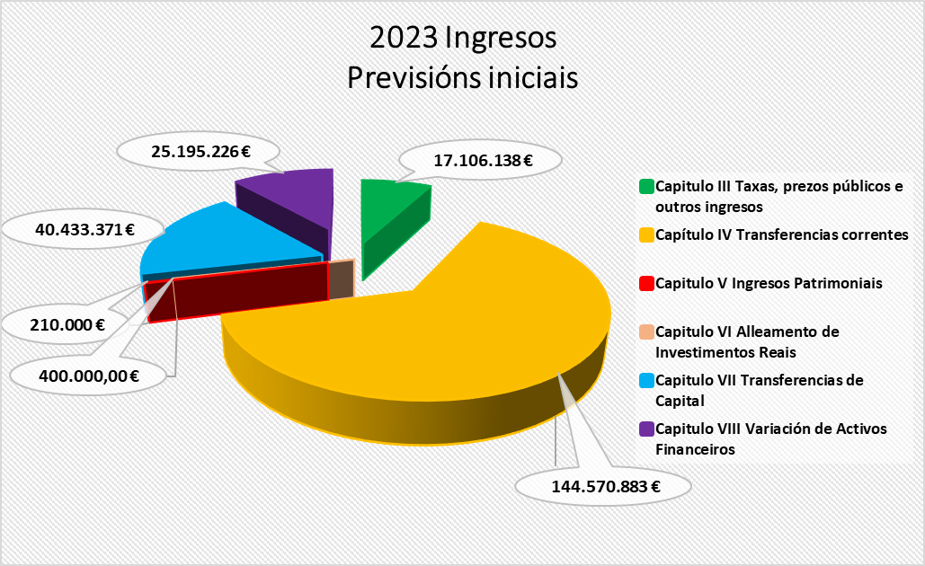
 |  |  | 2022 | 2023
Capitulo III Taxas, prezos públicos e outros ingresos
31 |  | Prezos públicos | 15,685,000 € | 14,897,638 €
 | 310 | Dereitos de matrícula en cursos e seminarios | 105,000 € | 70,000 €
 | 311 | Cotas de instalacións deportivas e outros espazos | 180,000 € | 175,000 €
 | 313 | Dereitos de matrícula e servizos académicos | 14,950,000 € | 14,192,638 €
 | 319 | Outros prezos públicos | 450,000 € | 460,000 €
32 |  | Outros ingresos procedentes | 1,045,000 € | 1,090,500 €
 | 327 | Servizos prestados por actividades investigadoras | 395,000 € | 240,500 €
 | 328 | Dereitos de Custes indirectos | 650,000 € | 850,000 €
33 |  | Venda de bens | 3,000 € | 3,000 €
 | 330 | Venda de publicacións propias | 3,000 € | 3,000 €
38 |  | Reintegros de operacións correntes | - € | 15,000 €
 | 380 | Reintegros de cerrados |  | 10,000 €
 | 381 | Reintegros de correntes | - € | 5,000 €
39 |  | Outros ingresos | 400,000 € | 1,100,000 €
 | 399 | Ingresos diversos | 400,000 € | 1,100,000 €
Total Capitulo III |  |  | 17,133,000 € | 17,106,138 €
Capítulo IV Transferencias correntes
40 |  | Da Administración do Estado | 2,810,903 € | 5,100,000 €
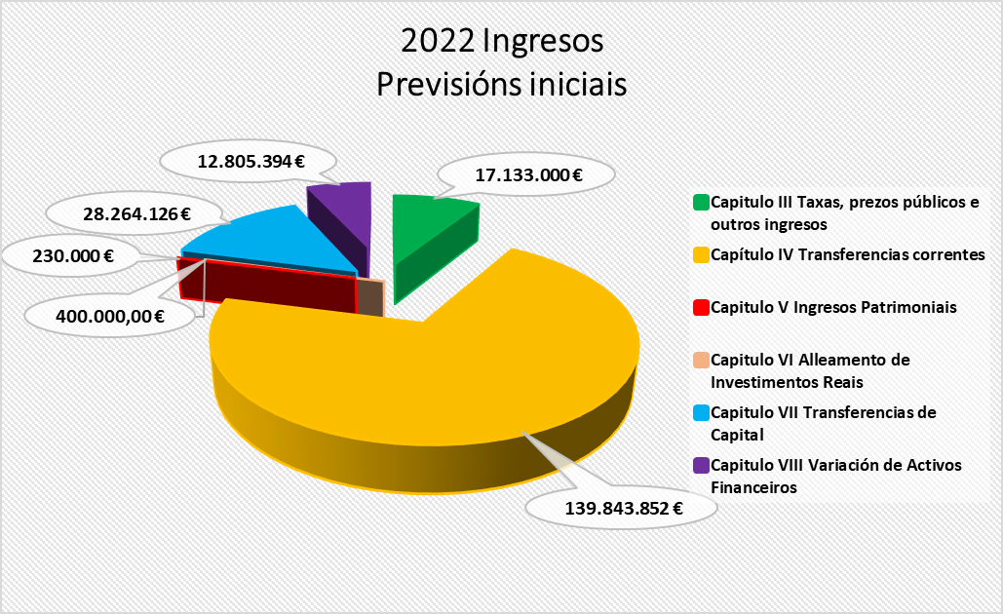
 | 400 | Do MEC | 2,810,903 € | 3,270,000 €
 | 400.21 | Transf. correntes fondos plan de modernización, transformación e resilencia | 1,940,000 € | 1,830,000 €
41 |  | De Organismos Autónomos Administrativos | 2,341,558 € | 2,143,152 €
 | 410 | De Organismos Autónomos Administrativos | 2,341,558 € | 2,143,152 €
45 |  | Da Comunidade Autónoma | 130,192,344 € | 134,929,298 €
 | 450 | Da Xunta | 130,192,344 € | 134,929,298 €
 | 45000 | Financiamento Estrutural | 82,591,471 € | 86,916,200 €
 | 45001 | Financiamento por Resultados | 39,349,733 € | 39,044,715 €
 | 45003 | Prazas Vinculadas e Persoal de Investigación | 3,817,000 € | 5,374,253 €
 | 45009 | Outras Subvencións | 4,434,140 € | 3,594,130 €
46 |  | De corporacións locais | 389,500 € | 380,000 €
 | 460 | De Concellos | 60,000 € | 60,000 €
 | 461 | De deputacións | 329,500 € | 320,000 €
47 |  | De empresas privadas | 987,500 € | 973,500 €
 | 470 | De empresas privadas | 987,500 € | 973,500 €
48 |  | De familias e institucións sen animo de lucro | 426,500 € | 501,500 €
 | 481 | De familias e institucións sen animo de lucro | 426,500 € | 501,500 €
49 |  | Axudas do Exterior | 755,547 € | 543,433 €
 | 492 | Outras transferencias da Unión Europea | 755,547 €
 | 493 | Transferencias derivadas de convenios internacionais | - € | 533,433 €
 | 499 | Outras transferencias correntes | - € | 10,000 €
Total Capítulo IV |  |  | 139,843,852 € | 144,570,883 €
Capitulo V Ingresos Patrimoniais
54 |  | Rendas de bens inmobles | 65,000 € | 65,000 €
 | 540 | Alugueiros de locais | 65,000 € | 65,000 €
55 |  | Produtos de concesións administrativas | 165,000 € | 145,000 €
 | 550 | Produtos de concesións administrativas | 165,000 € | 75,000 €
 | 559 | Outras concesións e aproveitamento | - € | 70,000 €
Total Capitulo V |  |  | 230,000 € | 210,000 €
Capitulo VI Alleamento de Investimentos Reais
61 |  | Doutros investimentos reais | 400,000.00 € | 400,000.00 €
 | 619 | Venda doutros investimentos reais | 400,000.00 € | 400,000.00 €
Total Capitulo VI |  |  | 400,000.00 € | 400,000.00 €
Capitulo VII Transferencias de Capital
70 |  | Da Administración do Estado | 15,051,126 € | 10,523,500 €
 | 700 | Da Administración central | 12,461,000 € | 5,023,500 €
 | 700.21 | Fondos plan de modernización, transformación e resilencia | 2,590,126 € | 5,500,000 €
71 |  | De Organismos Autónomos Administrativos | - € | 8,000,000 €
 | 710 | De Organismos Autónomos | - € | 5,500,000 €
 | 710.21 | Fondos MRR Axencia Estatal de Investigación | - € | 2,500,000 €
75 |  | Da Comunidade Autónoma | 6,710,000 € | 12,409,871 €
 | 750 | Da Xunta | 6,710,000 € | 12,409,871 €
 | 75002 | Proxectos de Investigación | - € | 4,750,000 €
 | 75009 | Outras Subvencións | - € | 3,916,127 €
 | 750.21 | Fondos de resilencia e recuperación. Ingresos Administración Autonómica | - € | 3,743,744 €
77 |  | De empresas privadas | 6,500,000 € | 7,500,000 €
 | 771 | Contratos de investigación | 6,500,000 € | 7,500,000 €
78 |  | Doutros | 3,000 € | 500,000 €
 | 781 | De institucións sen fins de lucro | 3,000 € | 500,000 €
79 |  | Do exterior | - € | 1,500,000 €
 | 790 | Do Fondo Europeo de Desenvolvemento | - € | 800,000 €
 | 795 | Da Unión Europea | - € | 600,000 €
 | 799 | Outras transferencias do exterior | - € | 100,000 €

Total Capitulo VII |  |  | 28,264,126 € | 40,433,371 €
Total Operacións Non Financeiras |  |  | 185,870,978 € | 202,720,392 €
Capitulo VIII Variación de Activos Financeiros
83 |  | Reintegro de prestamos concedidos fora do sector público | 120,000 € | 70,000 €
 | 831 | Reintegros de prestamos concedidos fóra do sector publico a longo prazo | 120,000 € | 70,000 €
87 |  | Remanente de tesourería | 12,685,394 € | 25,125,226 €
 | 870 | Remanentes de tesourería | 12,685,394 € | 25,125,226 €
Total Capitulo VIII |  |  | 12,805,394 € | 25,195,226 €
Total Operacións Financeiras |  |  | 12,805,394 € | 25,195,226 €
TOTAL |  |  | 198,676,372 € | 227,915,618 €

Orzamento Gastos
 |  |  |  |  | Unidade de Análises e Programas

ORZAMENTO DE GASTOS_PREVISIÓNS INICIAIS
Fonte: Xerencia
Data de publicación: febreiro 2022

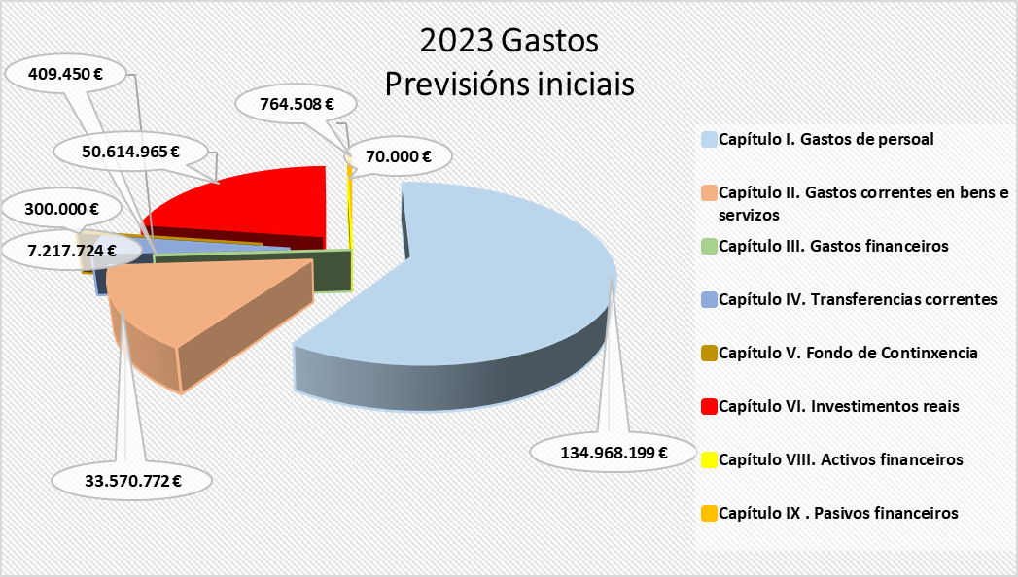
 |  |  | 2022 | 2023
Capítulo I. Gastos de persoal
10 |  | Altos cargos e delegados | 212,088 € | 155,247 €
 | 100 | Altos cargos | 212,088 € | 155,247 €
11 |  | Persoal eventual | 245,793 € | 410,372 €
 | 110 | Retribucións básicas | 245,793 € | 410,372 €
12 |  | Funcionarios | 63,818,565 € | 79,259,186 €
 | 120 | Retribucións básicas | 25,190,448 € | 35,443,627 €
 | 121 | Retribucións complementarias | 38,628,117 € | 43,815,559 €
13 |  | Laborais | 13,883,795 € | 5,064,140 €
 | 130 | Laborais fixos | 9,263,195 € | 587,990 €
 | 131 | Laborais eventuais | 4,620,600 € | 4,476,150 €
14 |  | Outro persoal | 27,741,242 € | 29,531,220 €
 | 140 | Persoal docente e contratado | 25,312,949 € | 24,830,530 €
 | 140.00 | Contratados docentes | 19,199,562 € | 18,731,105 €
 | 140.05 | Lectores | 127,368 € | 132,965 €
 | 140.06 | Persoal investigador subvencionado convocatorias MEC | 2,097,421 € | 2,998,171 €
 | 140.08 | Persoal Investigador subvencionado convocatorias Xunta | 2,918,598 € | 2,291,977 €
 | 140.09 | Persoal convocatoria retención de talento | 970,000 € | 676,312 €
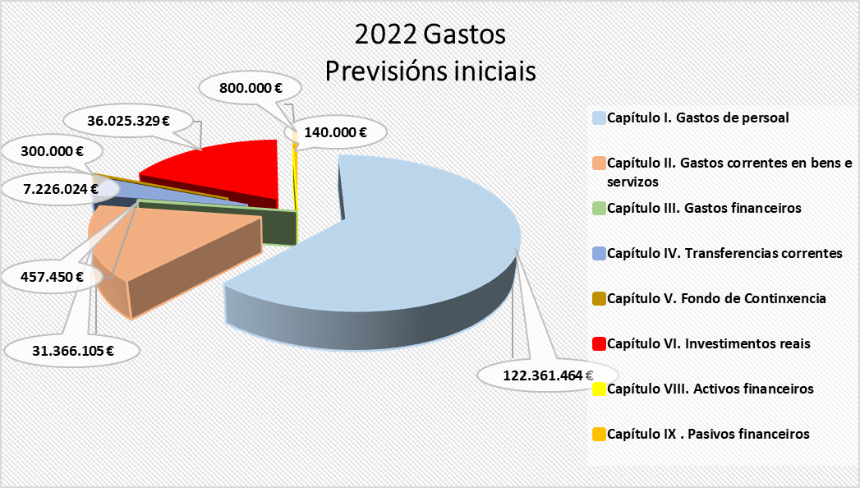
 | 141 | De persoal financiado Fondo PRTR | 1,785,000 € | 3,521,892 €
 | 141.00 | De persoal financiado Fondo PRTR | 580,000 € | 472,727 €
 | 141.01 | Persoal financiado Margarita Salas | 1,205,000 € | 928,030 €
 | 141.02 | Persoal (INVESTIGO-SEPE) |  | 2,046,970 €
 | 141.03 | Persoal técnico UNIDIGITAL |  | 74,165 €
 | 143 | Outro persoal | 643,293 € | 1,178,798 €
 | 143.01 | Persoal técnico financiado con subvención pública | 643,923 € | 1,061,648 €
 | 143.02 | Persoal técnico financiado con subvención pública. ORI |  | 117,150 €
15 |  | Incentivos ao rendemento | 1,034,115 € | 1,450,000 €
 | 150 | Produtividade PAS | 1,004,115 € | 1,400,000 €
 | 151 | Gratificacións do funcionariado PAS | 30,000 € | 50,000 €
16 |  | Cotas prestación e gastos sociais a cargo do empregador | 15,425,866 € | 19,098,034 €
 | 160 | Cotas da Seguridade Social | 14,300,866 € | 18,058,034 €
 | 162 | Gastos sociais do persoal | 1,125,000 € | 1,040,000 €
 | 162.00 | Cursos de formación PAS | 210,000 € | 125,000 €
 | 162.04 | Plan de pensións | 235,000 € | 235,000 €
 | 162.99 | Outros gastos sociais | 680,000 € | 680,000 €
 |  | TOTAL CAPITULO 1 | 122,361,464 € | 134,968,199 €
Capítulo II. Gastos correntes en bens e servizos
20 |  | Arrendamentos | 831,700 € | 887,004 €
 | 202 | Edficios e outras construccións | 140,300 € | 82,300 €
 | 205 | Arrendamentos de mobiliario e enseres | 35,200 € | 14,700 €
 | 208 | Aluguer doutro inmobilizado material |  | 5,319 €
 | 209 | Licenzas e canons | 656,200 € | 784,685 €
21 |  | Reparación e conservación | 4,452,630 € | 4,382,007 €
 | 212 | De edificios e outras construcións | 1,876,960 € | 1,368,777 €
 | 213 | De maquinaria, instalacións e ferramenta | 2,146,539 € | 2,465,047 €
 | 214 | De material de transporte | 57,500 €
 | 215 | De mobiliario e equipamento | 371,631 € | 548,183 €
22 |  | Material, subministracións e outros | 24,352,489 € | 26,321,085 €
 | 220 | Material de oficina | 336,674 € | 431,123 €
 | 221 | Subministracións | 5,220,406 € | 8,469,143 €
 | 221.01 | De servizos administrativos | 4,308,730 € | 7,353,237 €
 | 221.02 | De docencia | 444,676 € | 442,231 €
 | 221.03 | Subministracións para investigación | 2,000 € | 207,675 €
 | 221.23 | Medios bibliográficos dixitais | 465,000 € | 466,000 €
 | 222 | Comunicacións | 525,091 € | 203,810 €
 | 223 | Transportes | 134,618 € | 107,968 €
 | 224 | Primas de seguros | 327,200 € | 234,334 €
 | 225 | Tributos | 389,110 € | 442,110 €
 | 226 | Gastos diversos | 6,644,819 € | 5,942,104 €
 | 226.01 | Atencións protocolarias | 185,024 € | 208,407 €
 | 226.02 | Publicidade e propaganda | 337,632 € | 289,469 €
 | 226.03 | Xurídico-contencioso | 60,000 € | 60,000 €
 | 226.06 | Cursos, conferencias e seminarios | 1,748,673 € | 1,294,370 €
 | 226.09 | Cotas de organismos | 161,231 € | 162,121 €
 | 226.99 | Outros gastos | 4,152,259 € | 3,927,737 €
 | 227 | Traballos realizados por outras empresas | 10,774,571 € | 10,490,493 €
 | 227.00 | Limpeza e aseo | 5,113,930 € | 5,109,070 €
 | 227.01 | Seguridade | 831,475 € | 1,057,980 €
 | 227.06 | Estudos e traballos técnicos | 1,098,043 € | 1,155,666 €
 | 227.99 | Outros | 3,731,123 € | 3,167,777 €
23 |  | Indemnización por razón de servizos | 1,706,286 € | 1,952,176 €
 | 230 | Axudas de custo e locomoción | 1,085,819 € | 1,187,538 €
 | 233 | Outras indemnizacións | 620,467 € | 764,638 €
 | 233* | Outras indemnizacións | 616,467 € | 760,638 €
 | 233.04 | Xunta de persoal funcionario PDI | 1,000 € | 1,000 €
 | 233.05 | Xunta de persoal funcionario PAS | 1,000 € | 1,000 €
 | 233.06 | Comité PAS laboral | 1,000 € | 1,000 €
 | 233.07 | Comité PDI laboral | 1,000 € | 1,000 €
27 |  | Publicacións | 23,000 € | 28,500 €
 | 270 | Edicións e publicacións | 23,000 € | 28,500 €
 |  | TOTAL CAPITULO 2 | 31,366,105 € | 33,570,772 €
Capítulo III. Gastos financeiros
31 |  | De prestamos en moeda nacional | 60,000 € | 60,000 €
 | 310 | Intereses | 60,000 € | 60,000 €
35 |  | Xuros de demora e outros gastos financeiros | 397,450 € | 349,450 €
 | 352 | Xuros de demora | 367,450 € | 319,450 €
 | 359 | Outros gastos financeiros | 30,000 € | 30,000 €
 |  | TOTAL CAPITULO 3 | 457,450 € | 409,450 €
Capítulo IV. Transferencias correntes
44 |  | A socied. mercant.est.entid.sen fin de lucro etc. | 1,773,140 € | 1,660,140 €
 | 444 | Convenios entidades públicas | 1,773,140 € | 1,660,140 €
47 |  | A empresas privadas | 278,000 € | 290,000 €
 | 470 | Convenios entidades privadas | 278,000 € | 290,000 €
48 |  | Familias e institucións sen fins de lucro | 5,174,884 € | 5,267,584 €
 | 481 | Bolsas formación investigadores e profesorado | 710,000 € | 1,010,000 €
 | 481.01 | Bolsas de viaxe | 80,000 € | 80,000 €
 | 481.03 | Bolsas estadías FPI | 475,000 € | 900,000 €
 | 481.21 | Bolsas financiadas con MRR | 155,000 € | 30,000 €
 | 482 | Bolsas estudantes | 4,243,564 € | 4,075,199 €
 | 482.01 | Bolsas Comedor | 280,000 € | 280,000 €
 | 482.02 | Bolsas máster | 50,000 €
 | 482.03 | Bolsas circunstancias económicas especiais | 90,000 € | 162,000 €
 | 482.06 | Bolsas integración discapacitados | 22,760 € | 22,760 €
 | 482.10 | Bolsas para mobilidade | 2,380,438 € | 2,511,901 €
 | 482.11 | Bolsas colaboradores/as | 1,057,066 € | 882,481 €
 | 482.12 | Bolsas excelencia académica | 85,300 € | 66,300 €
 | 482.15 | Bolsas de residencias | 138,400 €
 | 482.99 | Outras | 139,600 € | 149,757 €
 | 484 | Outras subvencións e transferencias | 221,320 € | 182,385 €
 | 484.01 | Subvención asociación alumnado | - €
 | 484.03 | Subvención fundacións | 150,300 € | 139,310 €
 | 484.99 | Outras | 71,020 € | 43,075 €
 |  | TOTAL CAPITULO 4 | 7,226,024 € | 7,217,724 €
Capítulo V. Fondo de Continxencia
50 |  | Fondo de Continxencia | 300,000 € | 300,000 €
 | 500 | Fondo de Continxencia | 300,000 € | 300,000 €
 |  | TOTAL CAPITULO 5 | 300,000 € | 300,000 €
Capítulo VI. Investimentos reais
62 |  | Investimento asoc. funcionamento servizos | 9,007,329 € | 7,743,911 €
 | 622 | Edificios e outras construcións | 1,494,000 € | 4,318,965 €
 | 623 | Maquinaria, instalacións e ferramentas | 664,493 € | 872,030 €
 | 625 | Mobiliario e equipamento | 5,736,336 € | 1,440,416 €
 | 626 | Equipamento docente dos laboratorios | 800,000 € | 800,000 €
 | 628 | OIM Biblioteca | 312,500 € | 312,500 €
64 |  | Gastos de investimento de carácter inmaterial | 27,018,000 € | 42,871,054 €
 | 641 | Axuda xeral á investigación | 1,480,000 € | 899,374 €
 | 641.02 | Axudas propias a investigacion e a transferencia | 1,420,000 € | 814,874 €
 | 641.05 | Reunións científicas | 60,000 € | 84,500 €
 | 644 | Proxectos de investigación MEC | 3,320,000 € | 12,723,500 €
 | 645 | Proxectos de investigación XUNTA | 7,322,000 € | 12,480,500 €
 | 646 | Proxectos de investigación cofinanciados | 7,795,000 € | 8,847,680 €
 | 647 | Proxectos de investigación outros organismos | 551,000 € | 420,000 €
 | 648 | Contratos de investigación | 6,500,000 € | 7,500,000 €
 | 649 | Contratos programa grupos de investigación | 50,000 €
 |  | TOTAL CAPITULO 6 | 36,025,329 € | 50,614,965 €
Capítulo VIII. Activos financeiros
83 |  | Concesión de préstamos fóra do sector público | 120,000 € | 70,000 €
 | 831 | Préstamos a longo prazo | 120,000 € | 70,000 €
86 |  | Adquisicion de accions e participacions fora do sector público | 20,000 €
 | 860 | De empresas nacionaios ou da Union Europea | 20,000 €
 |  | TOTAL CAPITULO 8 | 140,000 € | 70,000 €
Capítulo IX . Pasivos financeiros
91 |  | Devolución de préstamos recibidos | 800,000 € | 764,508 €
 | 911 | Devolución de préstamos longo prazo sector público | 800,000 € | 764,508 €
 |  | TOTAL CAPITULO 9 | 800,000 € | 764,508 €
 |  | TOTAL CRÉDITOS | 198,676,372 € | 227,915,618 €

